Лист1
Фото товара | Наименование товара | Цена |  |  |  |  |  |  |  | Кол-во по модели, шт | Сумма
 |  |  | р. 56 | р. 57 | р. 58 | р. 59 | р. 60 | р. 61 | р. 62 |  |  | р. 56 | р. 57 | р. 58 | р. 59 | р. 60 | р. 61 | р. 62
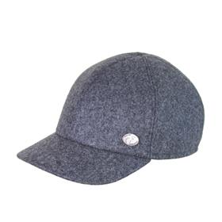 | Модель 3215-624/70 Бейсболка м. | 1,090 ₽ |  |  |  |  |  |  |  | 0 | - ₽ | 1 | 6 | 13 | 17 | 17 | 9
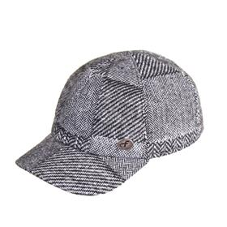 | Модель 3215-630/77 Бейсболка м. | 1,090 ₽ |  |  |  |  |  |  |  | 0 | - ₽ | 27 | 52 | 82 | 87 | 66 | 19 | 7
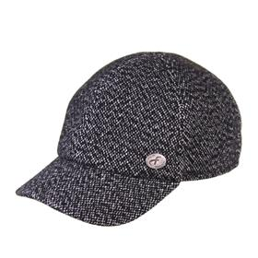 | Модель 3215-652/72 Бейсболка м. | 1,090 ₽ |  |  |  |  |  |  |  | 0 | - ₽ | 9 | 63 | 96 | 108 | 40 | 38 | 11
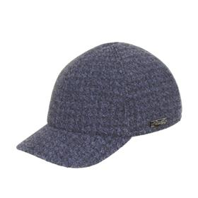 | Модель 3215-667/20 Бейсболка м. | 1,090 ₽ |  |  |  |  |  |  |  | 0 | - ₽ | 6 | 15 | 16 | 20 | 27
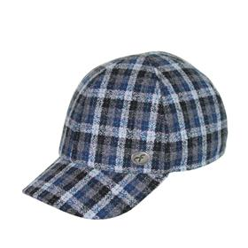 | Модель 3215-684/29 Бейсболка м. | 1,090 ₽ |  |  |  |  |  |  |  | 0 | - ₽ |  | 30 | 40 | 41 | 23 | 11
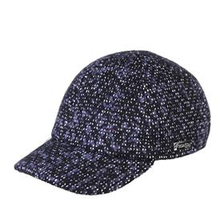 | Модель 3215-707/20 Бейсболка м. | 1,090 ₽ |  |  |  |  |  |  |  | 0 | - ₽ |  | 1 | 19 | 33 | 27 | 10 | 10
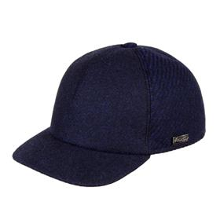 | Модель 3217-632/20-673/21 Бейсболка м. | 1,090 ₽ |  |  |  |  |  |  |  | 0 | - ₽ | 18 | 54 | 69 | 72 | 51 | 23
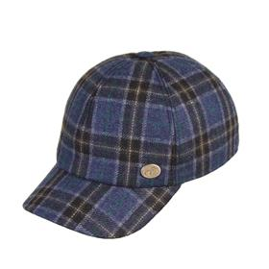 | Модель 3217-685/25 Бейсболка м. | 1,090 ₽ |  |  |  |  |  |  |  | 0 | - ₽ | 5 | 18 | 29 | 30 | 15 |  | 2
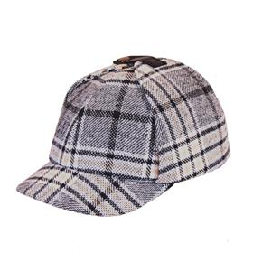 | Модель 3265-685/55 Бейсболка м. | 1,090 ₽ |  |  |  |  |  |  |  | 0 | - ₽ | 7 | 23 | 23 | 26 | 23 | 6 | 2
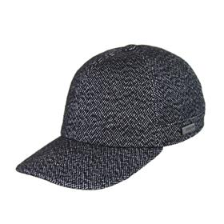 | Модель 3276-652/72 Бейсболка м. | 1,090 ₽ |  |  |  |  |  |  |  | 0 | - ₽ |  | 16 | 24 | 28 | 18 | 2
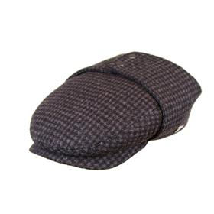 | Модель 3160-665/76 Кепка м. | 1,090 ₽ |  |  |  |  |  |  |  | 0 | - ₽ | 8 | 20 | 2 | 3 |  | 5
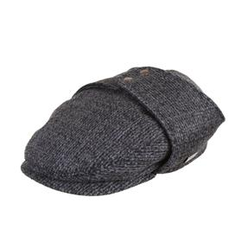 | Модель 3160-677/79 Кепка м. | 1,090 ₽ |  |  |  |  |  |  |  | 0 | - ₽ | 7 | 6 | 25 | 30 | 7 | 8 | 1
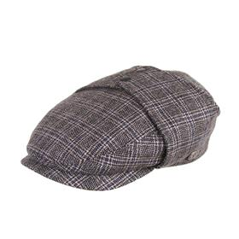 | Модель 3160-686/55 Кепка м. | 1,090 ₽ |  |  |  |  |  |  |  | 0 | - ₽ | 3 | 1 | 12 | 18 | 9
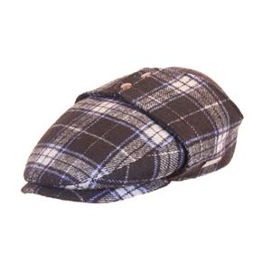 | Модель 3160-698/23 Кепка м. | 1,090 ₽ |  |  |  |  |  |  |  | 0 | - ₽ | 2 | 11 | 5 | 7 | 7 | 4 | 1
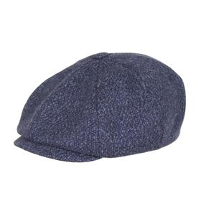 | Модель 3030-632/23 Кепка м. | 1,090 ₽ |  |  |  |  |  |  |  | 0 | - ₽ |  | 4 | 2 | 2 | 4 | 3 | 7
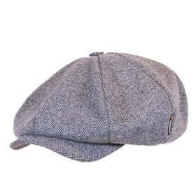 | Модель 3035-630/23 Кепка м. | 1,090 ₽ |  |  |  |  |  |  |  | 0 | - ₽ |  | 6 | 3 | 8 | 6 | 1
 | Модель 3035-707/20 Кепка м. | 1,090 ₽ |  |  |  |  |  |  |  | 0 | - ₽ | 4 | 12 | 26 | 20 | 27 | 6 | 4
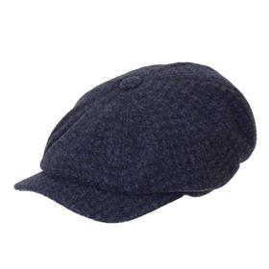 | Модель 3080-667/20 Кепка м. | 1,090 ₽ |  |  |  |  |  |  |  | 0 | - ₽ |  | 36 |  | 49
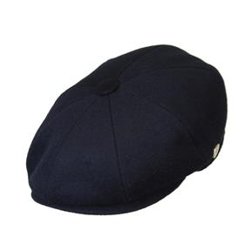 | Модель 3101-624/25 Кепка м. | 1,090 ₽ |  |  |  |  |  |  |  | 0 | - ₽ | 8 | 23 | 33 | 28 | 19 | 7 | 4
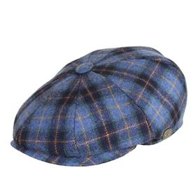 | Модель 3101-684/44 Кепка м. | 1,090 ₽ |  |  |  |  |  |  |  | 0 | - ₽ |  |  | 14 | 18 | 3 | 3 | 3
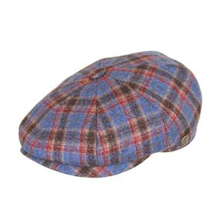 | Модель 3101-685/15 Кепка м. | 1,090 ₽ |  |  |  |  |  |  |  | 0 | - ₽ | 10 | 7 | 13 | 14 | 9 | 5 | 3
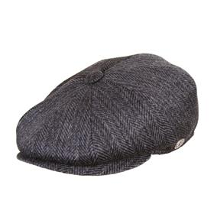 | Модель 3101-699/79 Кепка м. | 1,090 ₽ |  |  |  |  |  |  |  | 0 | - ₽ | 5 | 25 | 35 | 33 | 33 | 6 | 1
 | Модель 3109-646/79 Кепка м. | 1,090 ₽ |  |  |  |  |  |  |  | 0 | - ₽ | 10 | 16 | 15 | 19 | 12 | 5
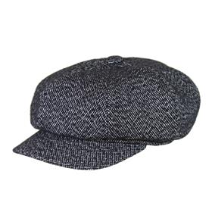 | Модель 3142-652/72 Кепка м. | 1,090 ₽ |  |  |  |  |  |  |  | 0 | - ₽ | 14 | 27 | 40 | 42 | 19 | 14 | 4
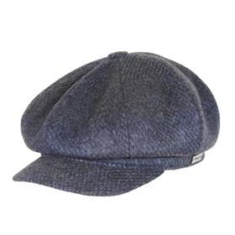 | Модель 3142-657/27 Кепка м. | 1,090 ₽ |  |  |  |  |  |  |  | 0 | - ₽ |  | 2 | 2 | 3 | 3
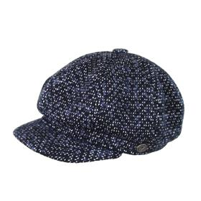 | Модель 3142-707/20 Кепка м. | 1,090 ₽ |  |  |  |  |  |  |  | 0 | - ₽ |  |  | 2 | 2 | 5 | 4 | 3
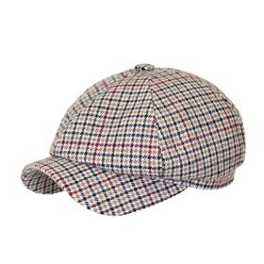 | Модель 3147-608/53 Кепка м. | 1,090 ₽ |  |  |  |  |  |  |  | 0 | - ₽ | 3 | 14 | 13 | 16 | 14 | 3 | 1
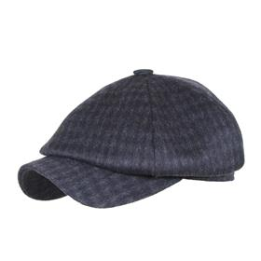 | Модель 3147-626/78 Кепка м. | 1,090 ₽ |  |  |  |  |  |  |  | 0 | - ₽ |  | 8 | 12 | 12 | 9
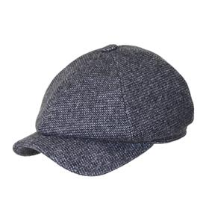 | Модель 3147-641/76 Кепка м. | 1,090 ₽ |  |  |  |  |  |  |  | 0 | - ₽ | 3 | 6 | 5 | 4 | 12
 | Модель 3147-685/55 Кепка м. | 1,090 ₽ |  |  |  |  |  |  |  | 0 | - ₽ | 13 | 36 | 38 | 40 | 33 | 15 | 5
 | Модель 3155-624/70 Кепка м. | 1,090 ₽ |  |  |  |  |  |  |  | 0 | - ₽ | 12 | 15 | 31 | 32 | 24 | 9 | 1
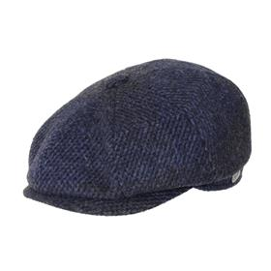 | Модель 3155-657/27 Кепка м. | 1,090 ₽ |  |  |  |  |  |  |  | 0 | - ₽ | 8 | 19 | 19 | 20 | 14 | 3 | 2
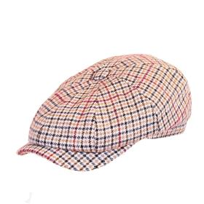 | Модель 3190-608/53 Кепка м. | 1,090 ₽ |  |  |  |  |  |  |  | 0 | - ₽ | 8 | 18 | 17 | 18 | 20 | 9
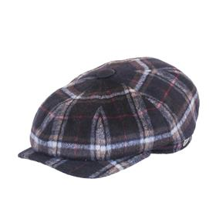 | Модель 3190-612/29 Кепка м. | 1,090 ₽ |  |  |  |  |  |  |  | 0 | - ₽ | 8 | 9 | 2 | 1 | 10
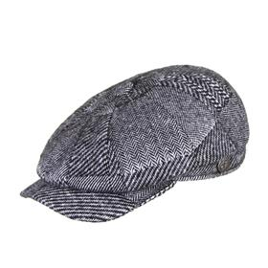 | Модель 3190-630/77 Кепка м. | 1,090 ₽ |  |  |  |  |  |  |  | 0 | - ₽ |  | 11 | 61 | 67 | 24 | 22 | 2
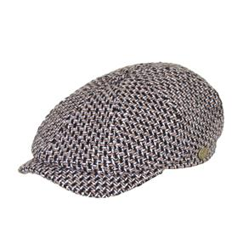 | Модель 3190-640/51 Кепка м. | 1,090 ₽ |  |  |  |  |  |  |  | 0 | - ₽ | 17 | 68 | 73 | 69 | 53 | 4
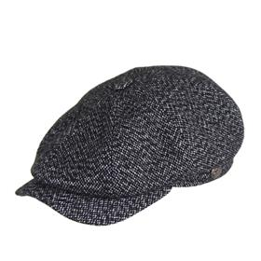 | Модель 3190-652/72 Кепка м. | 1,090 ₽ |  |  |  |  |  |  |  | 0 | - ₽ |  |  | 20 | 27
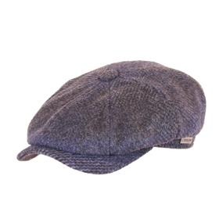 | Модель 3190-657/27 Кепка м. | 1,090 ₽ |  |  |  |  |  |  |  | 0 | - ₽ | 10 | 15 | 23 | 24 | 17 | 3 | 5
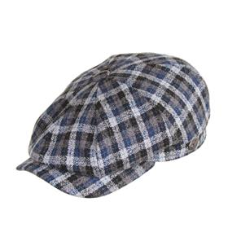 | Модель 3190-684/29 Кепка м. | 1,090 ₽ |  |  |  |  |  |  |  | 0 | - ₽ | 18 | 48 | 37 | 34 | 38 | 6 | 4
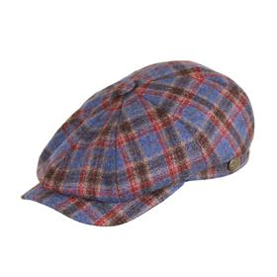 | Модель 3190-685/15 Кепка м. | 1,090 ₽ |  |  |  |  |  |  |  | 0 | - ₽ | 6 | 29 | 24 | 26 | 24
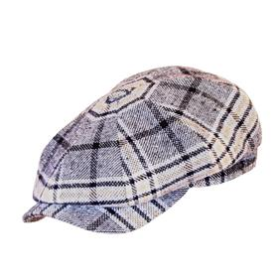 | Модель 3190-685/55 Кепка м. | 1,090 ₽ |  |  |  |  |  |  |  | 0 | - ₽ | 5 | 22 | 19 | 20 | 37 | 5
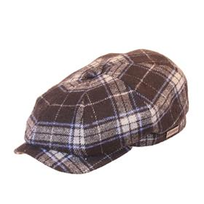 | Модель 3190-698/23 Кепка м. | 1,090 ₽ |  |  |  |  |  |  |  | 0 | - ₽ |  | 12 | 4 | 1 | 16 | 1
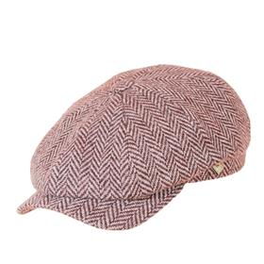 | Модель 3190-699/51 Кепка м. | 1,090 ₽ |  |  |  |  |  |  |  | 0 | - ₽ |  | 7 | 1 | 10 | 12
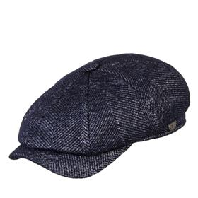 | Модель 3190-709/21 Кепка м. | 1,090 ₽ |  |  |  |  |  |  |  | 0 | - ₽ |  |  | 23 | 23 | 15 | 5
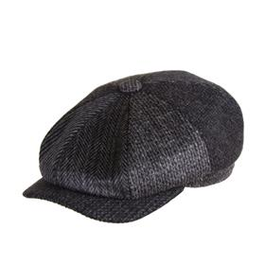 | Модель 3190-79 Кепка м. | 1,090 ₽ |  |  |  |  |  |  |  | 0 | - ₽ |  | 12 | 25 | 29 | 24 | 7 | 7
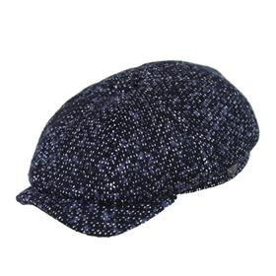 | Модель 3192-707/20 Кепка м. | 1,090 ₽ |  |  |  |  |  |  |  | 0 | - ₽ | 8 | 51 | 53 | 50 | 50 | 18 | 9
 | Модель 3614-625/91 Картуз м. | 1,090 ₽ |  |  |  |  |  |  |  | 0 | - ₽ | 4 | 11 | 20 | 21 | 12 | 8 | 4
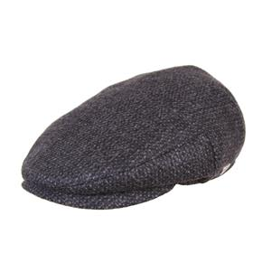 | Модель 3122-640/79 Кепка м. | 1,090 ₽ |  |  |  |  |  |  |  | 0 | - ₽ |  | 5 | 13 | 14 | 4 | 4 | 2
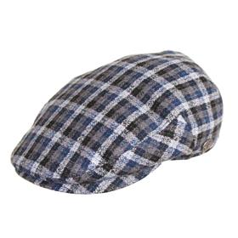 | Модель 3122-684/29 Кепка м. | 1,090 ₽ |  |  |  |  |  |  |  | 0 | - ₽ |  | 28 | 42 | 42 | 26 | 12
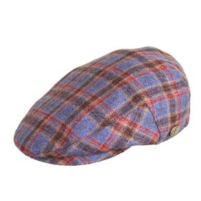 | Модель 3122-685/15 Кепка м. | 1,090 ₽ |  |  |  |  |  |  |  | 0 | - ₽ | 3 | 16 | 23 | 18 | 6 | 2 | 2
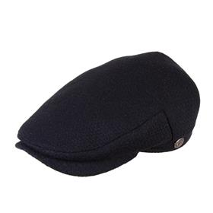 | Модель 3125-619/23 Кепка м. | 1,090 ₽ |  |  |  |  |  |  |  | 0 | - ₽ | 28 | 24 | 30 | 31 | 38 | 25 | 9
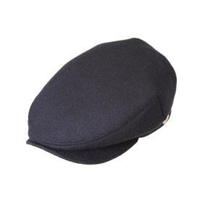 | Модель 3125-624/25 Кепка м. | 1,090 ₽ |  |  |  |  |  |  |  | 0 | - ₽ |  | 33 | 60 | 58 | 32 | 33 | 12
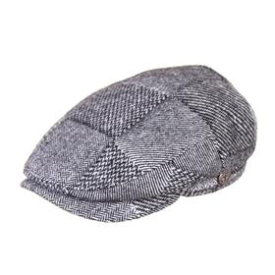 | Модель 3125-630/77 Кепка м. | 1,090 ₽ |  |  |  |  |  |  |  | 0 | - ₽ |  | 15 | 30 | 31 | 16 | 14 | 7
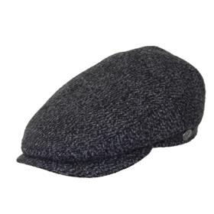 | Модель 3125-640/71 Кепка м. | 1,090 ₽ |  |  |  |  |  |  |  | 0 | - ₽ | 10 | 5 | 12 | 14 | 16 | 8 | 2
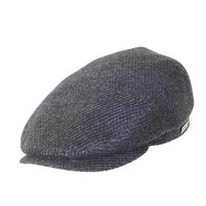 | Модель 3125-657/27 Кепка м. | 1,090 ₽ |  |  |  |  |  |  |  | 0 | - ₽ | 13 | 27 | 42 | 44 | 34 | 26 | 11
 | Модель 3125-678/76 Кепка м. | 1,090 ₽ |  |  |  |  |  |  |  | 0 | - ₽ | 7 | 5 | 3 | 4 | 3
 | Модель 3125-684/44 Кепка м. | 1,090 ₽ |  |  |  |  |  |  |  | 0 | - ₽ | 1 | 13 | 24 | 21 | 5 | 8
 | Модель 3125-699/51 Кепка м. | 1,090 ₽ |  |  |  |  |  |  |  | 0 | - ₽ |  | 6 | 20 | 24 | 9 | 9 | 5
 | Модель 3260-682/71 Бейсболка м. | 1,090 ₽ |  |  |  |  |  |  |  | 0 | - ₽ | 3 | 9 | 9 | 9 | 1 | 2 | 4
 | Модель 3260-685/15 Бейсболка м. | 1,090 ₽ |  |  |  |  |  |  |  | 0 | - ₽ | 2 | 12 | 19 | 16 | 4 | 4 | 4
 | Модель 3260-686/55 Бейсболка м. | 1,090 ₽ |  |  |  |  |  |  |  | 0 | - ₽ |  | 6 | 8 | 11 |  |  | 2
 | Модель 3260-688/40 Бейсболка м. | 1,090 ₽ |  |  |  |  |  |  |  | 0 | - ₽ |  | 1 | 6 | 8 | 2
 | Модель 3260-688/50 Бейсболка м. | 1,090 ₽ |  |  |  |  |  |  |  | 0 | - ₽ | 3 | 3 | 13 | 11 | 7 | 4
 | Модель 3045-624/91 Кепка м. | 1,090 ₽ |  |  |  |  |  |  |  | 0 | - ₽ |  | 9 | 13 | 20 | 15 | 10 | 2
 | Модель 3614-624/91 Картуз м. | 1,090 ₽ |  |  |  |  |  |  |  | 0 | - ₽ |  | 14 | 37 | 42 | 14 | 11 | 1
 | Модель 3363-624/70 Шляпа м. | 1,090 ₽ |  |  |  |  |  |  |  | 0 | - ₽ | 4 | 11 | 21 | 21 | 12 | 8 | 4
 | Модель 3363-698/23 Шляпа м. | 1,090 ₽ |  |  |  |  |  |  |  | 0 | - ₽ | 4 | 13 | 11 | 12 | 6 |  | 3
 | Модель 3363-698/55 Шляпа м. | 1,090 ₽ |  |  |  |  |  |  |  | 0 | - ₽ | 8 | 3 | 5 | 3

